008
■対象部品：INSERT PT
■変更理由：プール部入口フランジの変更（フランジ径の拡大）により、現行INSERT PT
基板との干渉の恐れがあるため。
技術処理表

連番 | 008
大分類 | H/W
小分類 | BCA_CNT_300


状態 | 4.完了
INSERT PT基板
INSERT PT基板
クリアランス：2.2mm
クリアランス：0.2mm
発見
発見日 | 2017-12-01
発見 | 単体テスト
重要度 | 重度
プール部フランジ
プール部フランジ
発見概要 | INSERT_PT基板外形変更
■変更内容：INSERT PT基板 フランジ付近の角部形状削除
（現行）
（フランジ変更）
発見内容 | 試作機確認において、INSERT_PT基板とプール部入口フランジのクリアランスが無い。




今後更なる変更を想定し、マージンを取って形状変更。
基板パターンに影響がないこと確認済み。
原因
区分 | ハード設計ミス
詳細原因 | 構造設計時の考慮不足
10mm
10mm
クリアランス：4.6mm
処置
処置内容（対策） | 基板外形を変更

チェックリスト
チェックリスト |  | 組立図：53-333229（2版）
完了日 | 2018-08-30

012
技術処理表

連番 | 012
大分類 | H/W
小分類 | BCA_CNT_300 |  | BCA-300の波形 |  | BCA-200時の波形
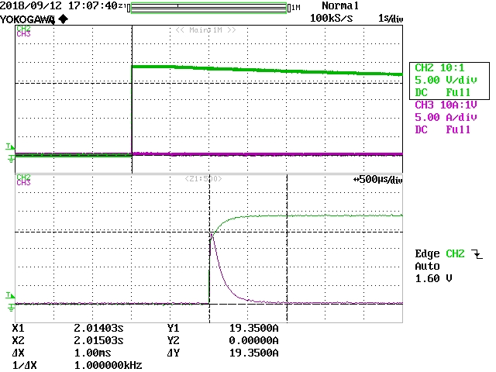
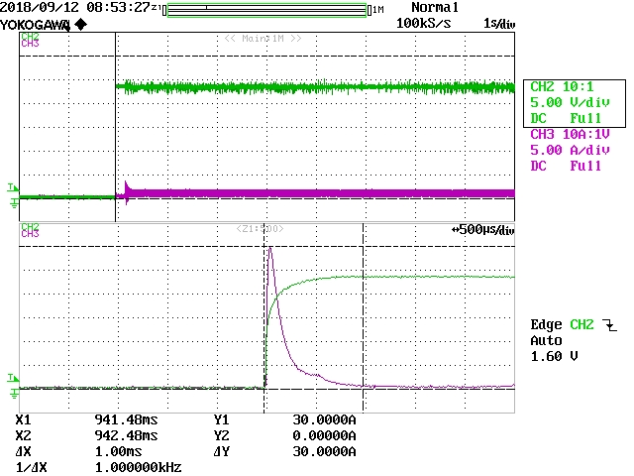
状態 | 4.完了

発見
発見日 | 2018-08-28
発見 | 単体テスト
重要度 | 軽度
発見概要 | 24Vの電流が大きい
発見内容 | 24Vの電流が瞬間的に30A程度流れる

原因
区分 | その他
詳細原因 | DCモータの電源をFETにてスイッチ制御しており、スイッチON時にFET出力に繋がっている電解コンデンサにチャージされる際に大電流が流れている。（FET後に47µが3個：BCA-200は47µが5個）
 |  |  | 対策後 | BCA-300でFET後の3個外して、FET前の未実装に47µを実装
処置 |  |  | FET ON時の突入 |  | 動作時（模擬券10枚入金）のFET後の電圧ドロップ：500mV | 対策前…動作時（模擬券10枚入金）のFET後の電圧ドロップ：260mV
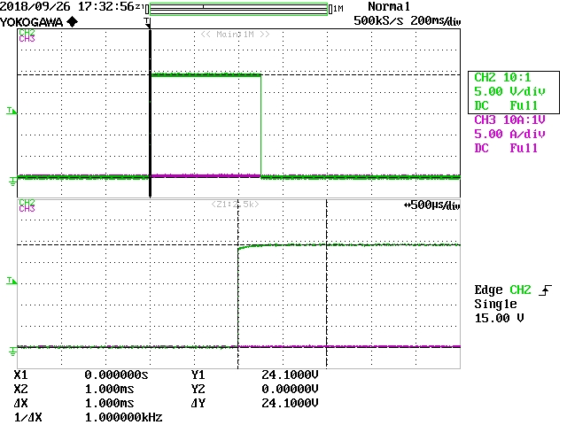
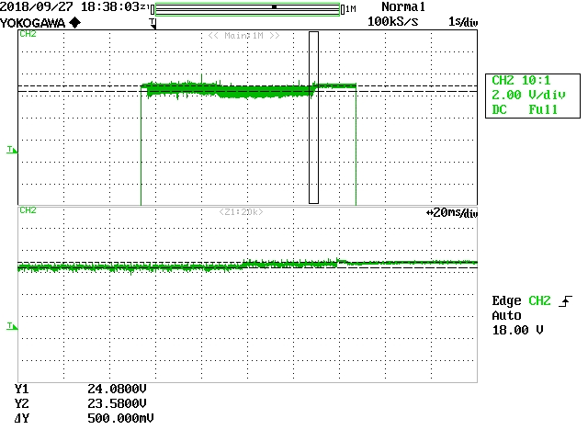
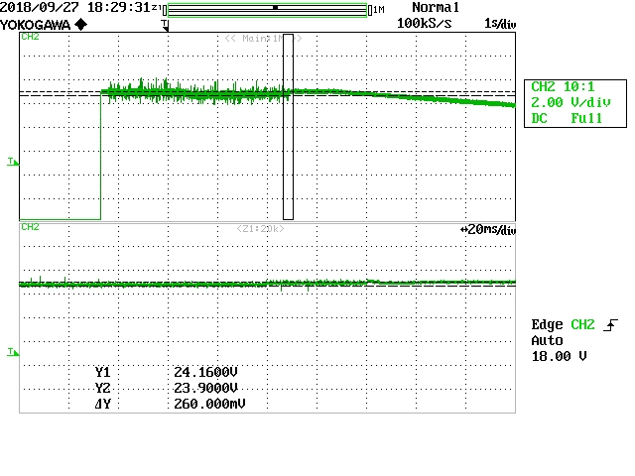
処置内容（対策） | FETﾄﾞﾚｲﾝ側の3個を外して、FETｿｰｽ側に1個追加する。 （未実装を実装する、47µと同じパッドで容量大きいのは無いか確認 ⇒ 同一パッドで100µあるが、使用実績ないため47µを使用）

チェックリスト
チェックリスト |  | 回路図：53-137816（4版） 53-137817（4版） 53-137818（4版） BOM：5PKG-3178-R0A（5版）
完了日 | 2018-09-26

015
技術処理表

連番 | 015
大分類 | H/W
小分類 | BCA_CNT_300
状態 | 4.完了

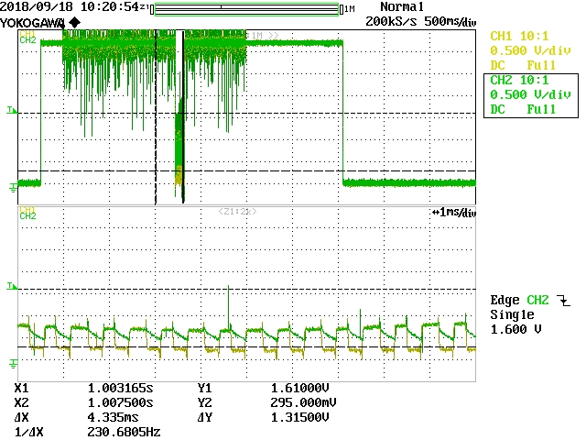
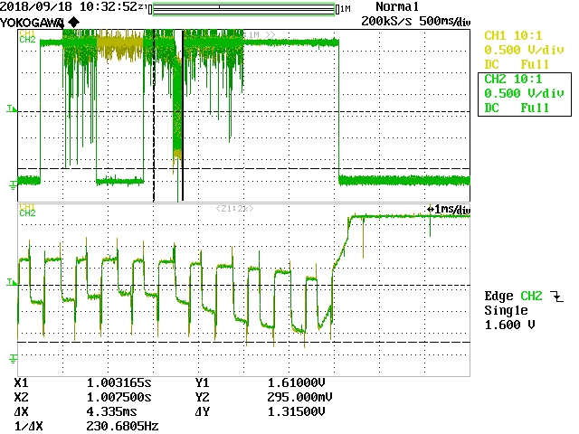
発見 |  |  | 模擬券3枚重ねの識別データ |  |  |  |  | 模擬券1枚の識別データ
発見日 | 2018-09-17
発見 | 単体テスト
重要度 | 重度
発見概要 | 入金識別リジェクトが多い |  |  |  |  |  |  |  |  | CH1：IC19入力、CH2：IC19出力
発見内容 | 入金識別リジェクトが多い 識別サンプリングデータ（RED）を見ると低レベルの波形がカットされている |  |  |  |  |  |  |  |  | IR-REDの切り替え波形。電位が高い方がIR、低い方がRED。 0.7V以下の電位になるとIC19出力のREDの応答性が落ちる。

原因
区分 | その他
詳細原因 | 入金識別入力端子RED波形の応答性が悪く、IRからREDに切り替えた際にIRの電位を維持してしまっている

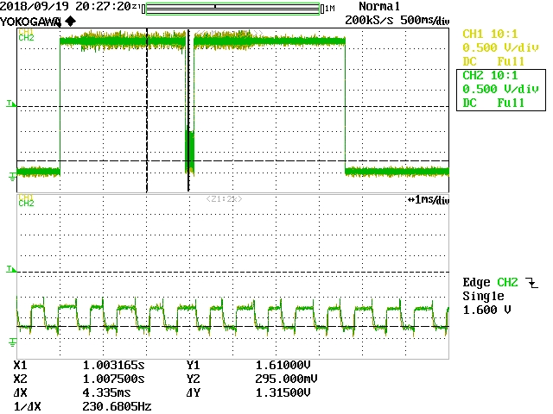
処置 |  |  | 模擬券3枚重ねの識別データ
処置内容（対策） | アナログポート入力部分のRCフィルタのコンデンサの容量を0.1µ⇒0.01µへ変更する （部品番号：C15～23、80、81） |  |  |  |  |  |  | IC19出力後のC19を0.1µ⇒0.01µに変更することで応答性が改善する。

チェックリスト
チェックリスト |  | 回路図：53-137807（4版） 53-137813（2版） BOM：5PKG-3178-R0A（5版）
完了日 | 2018-12-03

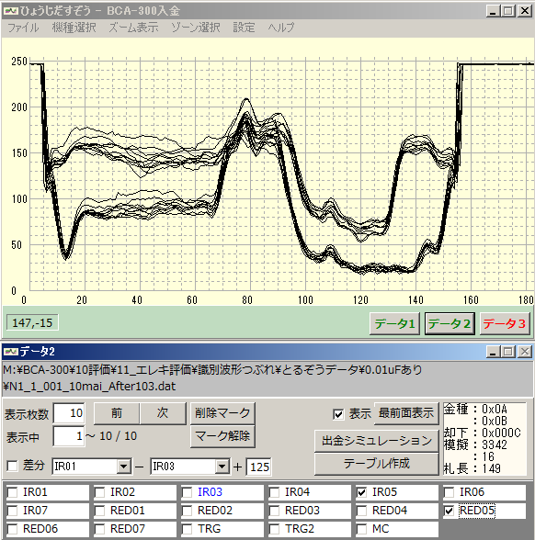
 |  |  | 【対策の効果確認】
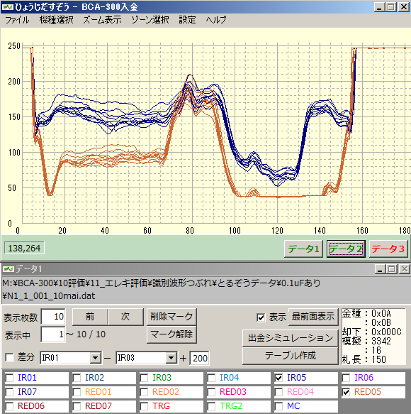
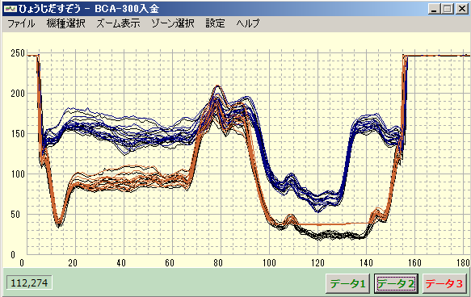

 |  |  | 対策前の千円1方向IR05/RED05の波形 |  |  |  |  |  | 対策後の千円1方向IR05/RED05の波形 |  | 対策前後を重ねた波形

 |  |  | 対策前後のリジェクト率まとめ
 |  |  | 各金種90枚を使用。各方向90枚を3セット入金（270回入金）時のリジェクト率
 |  |  | リジェクト率 |  | 対策前 | 対策後
 |  |  |  |  | 0.1uF | 0.01uF | リジェクトコード
 |  |  | 千円 | 1方向 | 0.74% | 1.11% | 33：3回
 |  |  |  | 2方向 | 0.00% | 1.11% | 31：3回
 |  |  |  | 3方向 | 0.00% | 0.00%
 |  |  |  | 4方向 | 0.37% | 0.37% | 33：1回
 |  |  |  | まとめ | 0.28% | 0.65%
 |  |  | 5千円 | 1方向 | 2.59% | 0.74% | 32：2回
 |  |  |  | 2方向 | 0.00% | 0.00%
 |  |  |  | 3方向 | 0.74% | 0.00%
 |  |  |  | 4方向 | 1.85% | 0.00%
 |  |  |  | まとめ | 1.30% | 0.19%
 |  |  | 万円 | 1方向 | 0.00% | 0.00%
 |  |  |  | 2方向 | 0.00% | 0.00%
 |  |  |  | 3方向 | 0.00% | 0.37% | 32：1回
 |  |  |  | 4方向 | 0.00% | 0.37% | 31：1回
 |  |  |  | まとめ | 0.00% | 0.19%

018
技術処理表

連番 | 018
大分類 | H/W
小分類 | BCA_CNT_300
状態 | 4.完了

発見
発見日 | 2018-09-26
発見 | その他
重要度 | 軽度
発見概要 | ブラシレスモータのスイッチング時に貫通電流が流れている
発見内容 | ブラシレスモータのスイッチング時に貫通電流が流れている
 |  | 3相のうち1相のみ1kΩ、残り2相は220Ω
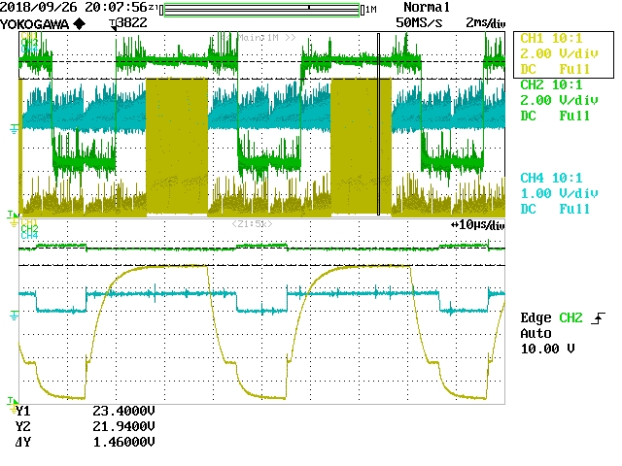
原因 |  |  | CH1：下段FETｹﾞｰﾄ、CH2：上段FETｹﾞｰﾄ、CH4：過電流検知抵抗電圧
区分 | ハード設計ミス
詳細原因 | 下段FETのONスピードが速いために上段FETが瞬間的にONしてしまい貫通電流が流れている |  | 220Ωの相がｽｲｯﾁﾝｸﾞしている時は上段FETの電位変動が大きい、1kΩの相がｽｲｯﾁﾝｸﾞしている時は上段FETの電位変動が小さい

処置
処置内容（対策） | 変更なし （下段FETのゲートの抵抗を220Ω⇒1kΩに変更することで貫通電流の発生を抑えられるが、スイッチングが遅くなることでの損失の影響が分からないため、直ちに変更はしない。貫通電流は発生しているがFETの定格に対し十分小さいため問題無いと判断する。）

チェックリスト
チェックリスト
完了日 | 2018-10-10

024
技術処理表

連番 | 024
大分類 | H/W
小分類 | BCA_CNT_300
状態 | 4.完了

発見
発見日 | 2019-04-03
発見 | 単体テスト
重要度 | 重度
発見概要 | 雷サージ試験にてBCA_CNT_300基板が壊れる
発見内容 | 雷サージ試験にて+0.6kV 線路・線路間 印可試験で、BLM動作中にサージ印可されるとBLM回路のﾌﾗｲﾎｲｰﾙﾀﾞｲｵｰﾄﾞがショートモードで壊れる。

原因
区分 | ハード設計ミス
詳細原因 | ﾌﾗｲﾎｲｰﾙﾀﾞｲｵｰﾄﾞのﾀｰﾝｵﾌ時にサージによる高電圧が印可されることで逆回復破壊が発生していると考えられる

処置
処置内容（対策） | サージ電圧を抑制するため電源ケーブルにﾌｪﾗｲﾄｺｱ（E04SR150718）を追加

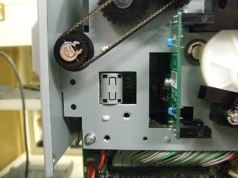
チェックリスト
チェックリスト
完了日 | 2019-04-09

